信用交易
融资融券市场交易数据统计(2025-11-26)

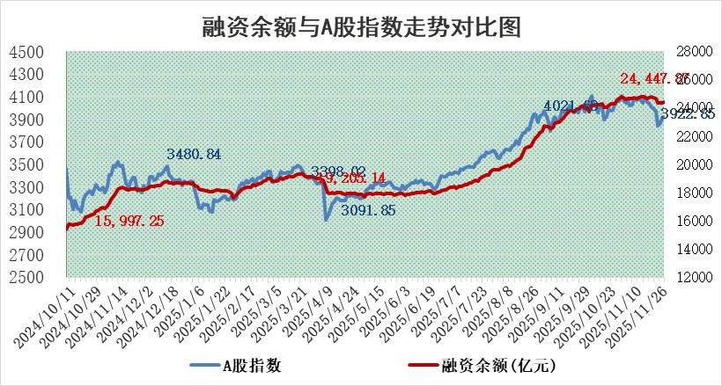
标的证券 | 融资融券余额（亿元） | 融资余额（亿元） | 融券余额（亿元） | 融资买入额（亿元） | 融资融券规模变化（亿元） | 融资余额增幅(‰) | 融券余额增幅(%)
统计数据 | 24,693.55 | 24,447.87 | 170.89 | 1,853.24 | 63.23 | 2.46 | 2.06

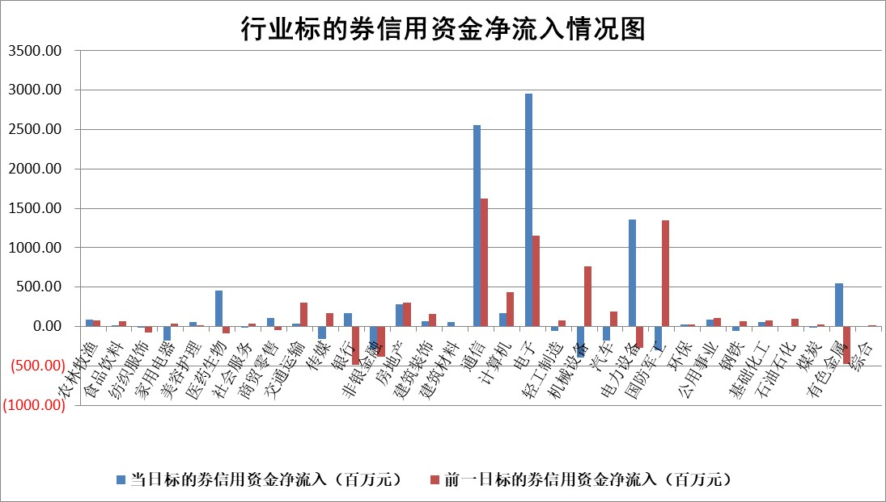

标的基金代码 | 标的基金简称 | 融资余额/市值(%) | 融资余额增幅(%) | 融资买入额/成交金额(%) | （融资余额净增额-融券余额净增额）/市值(‱) | 融券余额降幅(%) | ABS[（融资余额净增额-融券余额净增额）/市值净增额-1](%)
159902 | 华夏中小板ETF | 0.00 | 0.00 | 0.00 | 0.00 | 0.00 | 100.00
159915 | 易方达创业板ETF | 1.38 | -18.08 | 1307683.66 | -30.41 | 4.21 | 36.68
159919 | 嘉实沪深300ETF | 0.51 | -2.50 | 2.37 | -1.29 | 0.88 | 101.66
159920 | 华夏恒生ETF | 27.14 | -2.15 | 18.75 | -59.75 | -0.50 | 7.75
159922 | 嘉实中证500ETF | 0.31 | -8.09 | 10.81 | -2.61 | 0.55 | 203.02
159925 | 南方沪深300ETF | 0.27 | 2.56 | 2.17 | 0.86 | 4.19 | 100.53
159928 | 消费ETF | 2.42 | 1.93 | 6.05 | 4.65 | 0.89 | 77.65
159934 | 易方达黄金ETF | 16.84 | 0.19 | 8.13 | 3.14 | 0.00 | 635.74
159939 | 全指信息技术ETF | 0.68 | -9.54 | 313.88 | -7.49 | -18.36 | 105.24
159940 | 全指金融地产ETF | 0.30 | -6.90 | 0.00 | -2.22 | 0.00 | 95.30
159995 | 半导体芯片ETF | 1.72 | -5.22 | 191.79 | -9.34 | 2.30 | 110.39
159997 | 天弘中证电子ETF | 1.01 | -1.12 | 7.00 | -1.15 | 0.00 | 100.59
159998 | 天弘中证计算机主题ETF | 1.23 | 1.69 | 0.25 | 2.04 | 0.00 | 97.13
510050 | 华夏上证50ETF | 1.37 | -1.45 | 30.27 | -2.14 | -2.55 | 119.81
510180 | 华安上证180ETF | 0.34 | 0.51 | 1.44 | 0.27 | 8.64 | 99.11
510880 | 华泰柏瑞红利ETF | 0.91 | 5.78 | 21.85 | 4.99 | 1.93 | 78.98
510900 | 易方达恒生H股ETF | 33.68 | -0.14 | 16.30 | -4.61 | 0.00 | 110.93
511010 | 5年期国债ETF | 3.35 | -1.76 | 0.04 | -6.00 | 0.00 | 115.21
511380 | 可转债及可交换债券ETF | 3.01 | -4.19 | 78.99 | -15.45 | -8.13 | 88.69
512000 | 全指证券ETF | 5.81 | 0.57 | 27.83 | 3.24 | -0.47 | 107.61
512010 | 沪深300医药卫生ETF | 3.23 | -1.15 | 67.60 | -3.78 | -0.44 | 28.72
512070 | 沪深300非银ETF | 1.82 | -4.33 | 243.55 | -8.23 | 0.00 | 292.32
512400 | 南方中证申万有色金属ETF | 1.95 | -2.67 | 1.75 | -4.54 | 13.97 | 76.26
512580 | 广发中证环保产业ETF | 0.47 | 51.82 | 0.42 | 15.97 | 0.00 | 172.20
512660 | 国泰中证军工ETF | 2.20 | -4.06 | 5.56 | -9.30 | 0.11 | 93.96
512800 | 华宝中证银行ETF | 3.38 | 6.72 | 11.02 | 23.57 | 12.98 | 25.20
512980 | 广发中证传媒ETF | 1.08 | -10.67 | 843.28 | -12.53 | 1.92 | 95.47
515030 | 华夏中证新能源汽车ETF | 0.99 | -3.46 | 0.85 | -2.87 | 5.00 | 130.01
515050 | 华夏中证5G通信主题ETF | 1.18 | -5.15 | 5.79 | -7.80 | -5.97 | 104.52
515070 | 华夏中证人工智能ETF | 1.47 | -6.51 | 9.63 | -10.25 | 0.00 | 108.17
标的股票比较指标 |  | 融资余额/流通A股市值(%) | 融资余额增幅(%) | 融资买入额/成交金额(%) | （融资余额净增额-融券余额净增额）/流通A股市值(‱) | 融券余额降幅(%) | ABS[（融资余额净增额-融券余额净增额）/流通A股市值净增额-1](%)
前十名标的个股 |  | 美硕科技 | 三维天地 | 双元科技 | 三维天地 | 斯菱股份 | 杰创智能
 |  | 福达合金 | 金迪克 | 新洋丰 | 雷科防务 | 清源股份 | 威尔高
 |  | 森鹰窗业 | 雷科防务 | 中原环保 | 百胜智能 | 港通医疗 | 首都在线
 |  | 恒兴新材 | 品高股份 | 中自科技 | 达利凯普 | 中路股份 | 浩瀚深度
 |  | 嘉曼服饰 | 标榜股份 | 紫光国微 | 富春股份 | 盛屯矿业 | 润和软件
 |  | 国科微 | 百胜智能 | 鲁阳节能 | 德龙汇能 | 新特电气 | 杰普特
 |  | 安邦护卫 | 达利凯普 | 井松智能 | 国联水产 | 激智科技 | 鸿铭股份
 |  | 联芸科技 | 好利科技 | 司尔特 | 好利科技 | 惠博普 | 喜临门
 |  | 齐峰新材 | 新洋丰 | 辽宁成大 | 华盛锂电 | 三湘印象 | 华安鑫创
 |  | 天马科技 | 兰卫医学 | 哈铁科技 | 铜峰电子 | 京泉华 | 合百集团
后十名标的个股 |  | 太原重工 | 航天发展 | 威领股份 | 航天发展 | 中恒集团 | 蕾奥规划
 |  | 农业银行 | 雪祺电气 | 君亭酒店 | 盛景微 | 天威视讯 | 华蓝集团
 |  | 中国人寿 | 盛景微 | 普冉股份 | 雪祺电气 | 博俊科技 | 和而泰
 |  | 山东高速 | 国博电子 | 思瑞浦 | 力聚热能 | 格力博 | 鲁抗医药
 |  | 华利集团 | 长城军工 | 嘉戎技术 | 英方软件 | 赛诺医疗 | 惠通科技
 |  | 龙源电力 | 科瑞思 | 佳华科技 | 科瑞思 | 万润股份 | 以岭药业
 |  | 中国神华 | 万泽股份 | 东兴证券 | 雪人集团 | 金安国纪 | 思泰克
 |  | 中信银行 | 首钢股份 | 信达证券 | 超颖电子 | 鸿利智汇 | 中钨高新
 |  | 工商银行 | 悦康药业 | 中金公司 | 信凯科技 | 鼎胜新材 | 华盛锂电
 |  | 中国银行 | 群兴玩具 | 超卓航科 | 上能电气 | 瑞泰新材 | 阿莱德
说明：1.以上普通交易数据和信用交易数据皆以交易日收盘后数据为基准；2.上述标的证券总数据只计算标的证券市场总数据，不包括从标的证券中调出去标的证券数据，所以与交易所公布的总值略有不同； 3.上述行业采用申万一级行业分类；4.以上标的基金和标的个股中比较的6个指标值中：前5个（从左至右）为正向指标，值越大排名越靠前；第6个为逆向指标，值越小，排名越靠前；5.第6个指标中ABS[]表示求绝对值，其主要用于考量信用资金相对净流入对股价相对净变化的贡献程度；6.数据来源：wind，交易所。

 |  |  |  | 证券代码 | 新增融资余额 | 融资买入额 | 融资买入增幅前10
 |  | 1 | 西部建设 | 002302 | 80643953 | 177472374 | 41%
 |  | 2 | 天键股份 | 301383 | 27855096 | 56831811 | 39%
 |  | 3 | 井松智能 | 688251 | 7040854 | 13763946 | 27%
 |  | 4 | 国电电力 | 600795 | 116116226 | 151740647 | 23%
 |  | 5 | 华立科技 | 301011 | 9342856 | 31199107 | 23%
 |  | 6 | 捷邦科技 | 301326 | 9066090 | 22350547 | 22%
 |  | 7 | 海利尔 | 603639 | 19864834 | 35520613 | 20%
 |  | 8 | 华研精机 | 301138 | 7597460 | 13339451 | 16%
 |  | 9 | 鹏辉能源 | 300438 | 83773067 | 304558811 | 16%
 |  | 10 | 建科股份 | 301115 | 7106455 | 29879412 | 15%

